セキュリティテスト環境
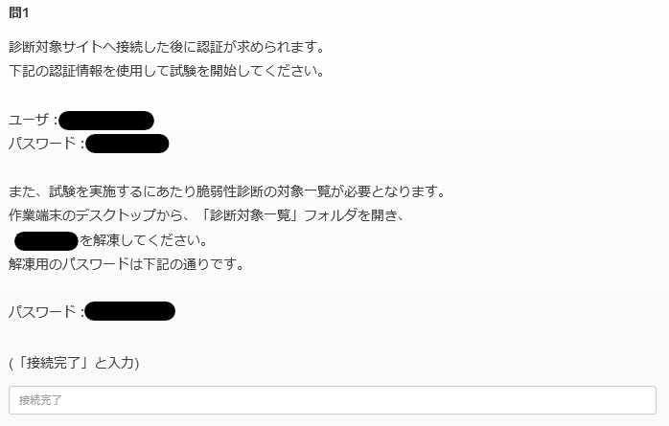
■UBsecure PICT, Inc. セキュリティチーム
 | 基本情報へ戻る
 | セキュリティテスト環境
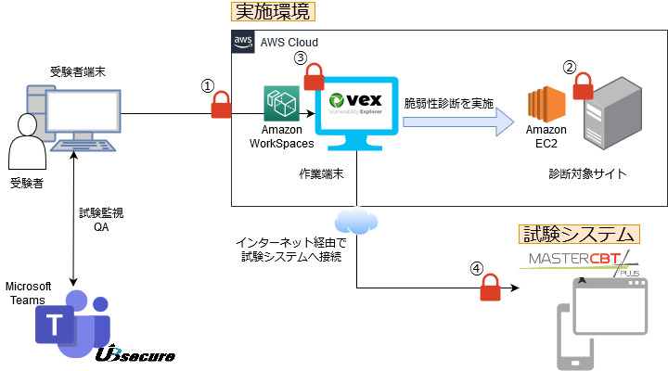

 | ■ アクセスに必要な認証情報

 | # | 項目 |  |  | 用途 | アカウント発行タイミング
 | 1 | 環境アクセス用ログイン |  |  | セキュリティテスト環境へアクセスするための認証 | セキュリティテストの前日までにご連絡致します。
 | 2 | Basic認証 |  |  | セキュリティテスト対象サイトへアクセスするためのBasic認証 | 結果記録システムにログインした後の画面にBasic認証用アカウントが表示されます。 情報取得の手順は本シート下段の「 Basic認証情報の取得方法」を参照してください。
 | 3 | Vexのログイン |  |  | Vexにログインするためのユーザログイン | ヒアリングシートのシート「基本情報」に記載されています
 | 4 | 試験システムのログイン (注意) |  |  | 試験システムへログインするためのユーザログイン | セキュリティテストの前日までにご連絡致します。

 | 注意
 |  | ・ 試験システムにログインし、Basicの取得画面にアクセスすると認定試験が開始（試験時間のカウントダウンが開始) されます。
 |  | ・ 試験開始前にヒアリングシートの内容や、Vexの環境(URLやアカウント)などを確認することをお勧めします。

 | ■ セキュリティテスト作業端末の環境
 |  | 試験に必要なソフトウェアおよびドキュメントは全てデスクトップからアクセス可能です。
 |  | デフォルトでデスクトップに保存されているデータは、マスターデータのため編集できません。使用する際には、コピーしてください。

 | ディレクトリ構成
 |  | デスクトップ
 |  |  | Vex
 |  |  | OWASP ZAP
 |  |  | OpenOffice Calc
 |  |  | Google Chrome
 |  |  | Firefox
 |  |  | サクラエディタ
 |  |  | セキュリティテスト_ヒアリングシート.ods
 |  |  | 診断対象一覧
 |  |  |  | No1.zip～No10.zip
 |  |  |  | ※試験開始後に試験システムから使用するファイルを指示されます。

 | インストールソフトウェア

 | # | 項目 |  |  | 用途 | 起動方法
 | 1 | OWASP ZAP |  |  | ローカルプロキシツール | デスクトップのショートカットアイコンから起動してください
 | 2 | OpenOffice Calc |  |  | セキュリティテスト_ヒアリングシート（本資料）の閲覧 | デスクトップのショートカットアイコンから起動してください
 | 3 | Google Chrome |  |  | ブラウザ | デスクトップのショートカットアイコンから起動してください
 | 4 | Firefox |  |  | ブラウザ | デスクトップのショートカットアイコンから起動してください
 | 5 | サクラエディタ |  |  | テキストエディタ | デスクトップのショートカットアイコンから起動してください

 | ■ Basic認証情報の取得方法

 |  | セキュリティテストを実施して頂くセキュリティテスト対象サイトはBasic認証が設定されています。
 |  | Basicに認証のIDは、試験システム(MasterCBT+)に記載されていますので、試験システムにログインして取得してください。

 |  | 認定試験運営からの注意事項
 |  | ・ 試験システムにログインし、Basicの取得画面にアクセスすると認定試験が開始（試験時間のカウントダウンが開始) されます。
 |  | ・ 試験開始前にヒアリングシートの内容や、Vexの環境(URLやアカウント)などを確認することをお勧めします。

 |  | 手順1. MasterCBT(+) にアクセスしログインする

 |  |  | URL | https://ubsecure-certification.mc-plus.jp/exam/
 |  |  | ID | セキュリティテストの前日までにご連絡致します。
 |  |  | PWD | セキュリティテストの前日までにご連絡致します。
 |  | 画面キャプチャ ※実施時は、表示内容が異なる場合があります。
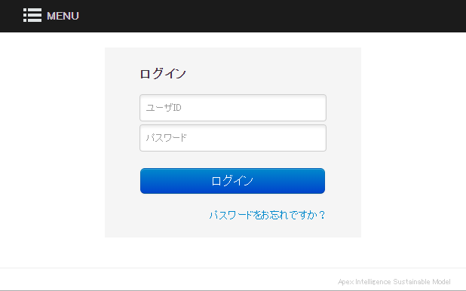

 |  | 手順2. 試験を開始する

 |  |  | ログインすると実施可能な試験が表示されます。
 |  |  | 試験を選択し、注意事項を確認したうえで試験を開始してください。
 |  | 画面キャプチャ ※実施時は、表示内容が異なる場合があります。

 |  | 手順3. 試験開始に必要な情報を取得する

 |  |  | 問題1問目にセキュリティテスト対象サイトへアクセスするためのBasic認証および、今回の診断対象画面に関する情報が記載されています。
 |  |  | 情報を確認し、次の問題へ進んでください。
 |  |  | なお、1問目は採点対象に含まれません。2問目以降が採点対象となります。
 |  | 画面キャプチャ ※実施時は、表示内容が異なる場合があります。

